Exercicio 01
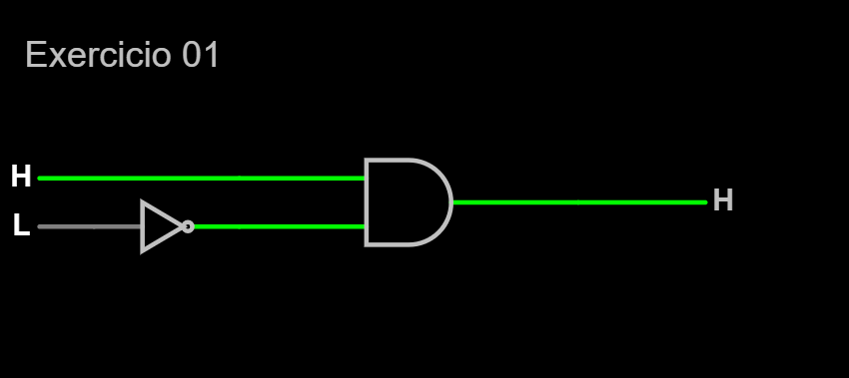
E1 | E2 | Saída
Porta | Janela | Alarme
0 | 0 | 0
0 | 1 | 0
1 | 0 | 1
1 | 1 | 0

Exercicio 07
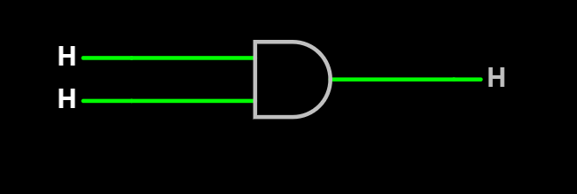
A | B | Saída
Cartão val. | Senha | Acesso
0 | 0 | 0
0 | 1 | 0
1 | 0 | 0
1 | 1 | 1

